Hoja1
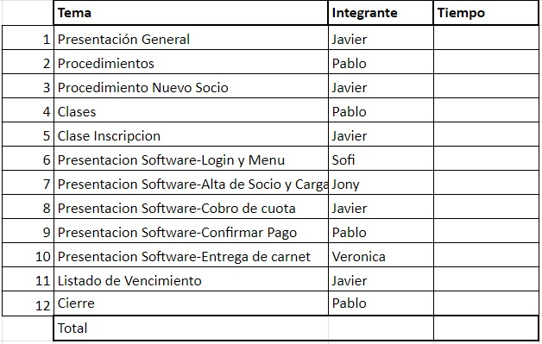

AltaDeSocio
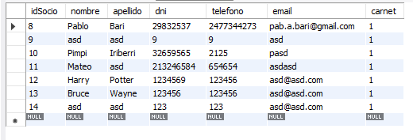
N° de Prueba |  | idSocio | Nombre | Apellido | dni | telefono | email | carnet
1 | ANTES | El socio a cargar no esta en la DB
 | DESPUES | 13 | Bruce | Wayne | 123456 | 123456 | asd@asd.com | 1
Descripcion Prueba 1: alta de socio al sistema

Alta Actividad
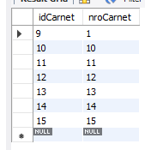
Tabla Inscripcion
N° de Prueba |  | IdInscripcion | idSocio | IdActividad | IdCarnet | IdCuota
2 | ANTES | El socio no esta con actividades en el sistema
 | DESPUES | 14 | 13 | 1 | 14 | 18
Descripcion Prueba 2: carga de actividad al socio
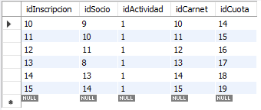

Tabla Cuotas
N° de Prueba |  | IdInscripcion | fecha pago | monto | medipago | pago realizado
2 | ANTES | El socio no tiene cuotas en el sistema
 | DESPUES | 18 | 2023-11-17 | 475 | contado | 1
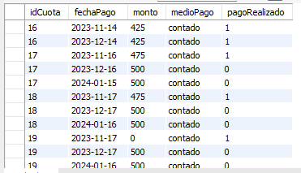

Tabla Carnet
N° de Prueba |  | idcarnet | nroCarnet
2 | ANTES | El socio no tiene carnet en el sistema
 | DESPUES | 14 | 14

Entrega de Carnet
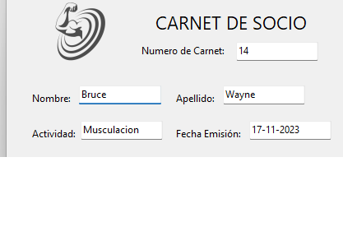
N° de Prueba |  | IdInscripcion | fecha pago | monto | medipago | pago realizado
4 | ANTES
 | DESPUES
Descripcion prueba 4: se imprime un carnet para solicitud del socio

